安庭
安庭的10組測試
照順序貼完10句。Bot有說話就填右邊；沒說話就選「否」。

編號 | 出遊情境 | 照順序貼這10句 | Bot有說話嗎？ | 在第幾句後？ | Bot說了什麼？ | 做完了嗎？
02-01 | 陽明山｜濃霧登山風險 | 01 A：星期六原本要去陽明山爬七星山。 02 B：我看到預報說低溫又有濃霧。 03 C：山路能見度低可能不安全。 04 D：可是大家很期待原行程。 05 A：要照去還是改室內？ 06 B：附近有北投圖書館和溫泉博物館可以備用。 07 C：也要確認交通是否受影響。 08 D：現在需要比較風險和替代方案。 09 A：不能只看會不會下雨。 10 B：希望有人整理兩套可行行程。 | 是 | 2、3、5、6、7、8、9、10 | 目前 AI 正在找資料，這個回答可能需要一點時間，請稍等一下。 你們想查哪個地區的天氣呢？像是台北、宜蘭、台中都可以。 | 做完
02-02 | 新竹｜親子需求蒐集中 | 01 A：先整理新竹這趟的條件。 02 B：我下週三可以，下午五點前要回家。 03 C：我想去動物園。 04 D：我會帶兩個小孩一起。 05 A：大家預算大約多少？ 06 B：我抓1000元。 07 C：我希望搭火車。 08 D：吃飯我需要素食選項。 09 A：還有一個人沒回時間。 10 C：等資料收齊再決定路線。 | 否 |  |  | 做完
02-03 | 高雄｜夜間活動三選一 | 01 A：高雄只能選一個活動。 02 B：我要愛河遊船。 03 C：我選駁二展覽。 04 D：我比較想去瑞豐夜市。 05 A：三個提案都有人堅持。 06 B：愛河遊船夜景漂亮。 07 C：駁二展覽不怕下雨。 08 D：瑞豐夜市吃的選擇多。 09 A：再講偏好也沒有結果。 10 B：需要一個公平的比較方式。 | 是 | 5、7、8 | 5:目前大家對高雄的活動有三個不同偏好：愛河遊船、駁二展覽和瑞豐夜市。這三個選項分別代表了不同的體驗類型——愛河遊船是水上休閒，駁二展覽偏向文化藝術，瑞豐夜市則是美食與夜市熱鬧氛圍。要不要我幫大家整理這些選項的特色，再進行投票決定呢？這樣可以讓大家更清楚各自的選擇，方便做出共識。請告訴我你們的想法！ 7:我幫你查了一下，高雄市接下來的天氣大致如下： 時段：9/16 18:00 - 9/17 06:00 天氣：多雲時晴 降雨機率：10% 氣溫：26 - 29 度 體感：舒適至悶熱 如果你們要安排外出行程，這個時段看起來算蠻可以的。 8:目前大家對高雄的活動有三個不同偏好：愛河遊船、駁二展覽和瑞豐夜市。愛河遊船適合喜歡夜景和浪漫氛圍的朋友；駁二展覽則是室內活動，不怕下雨，適合想看藝術展覽的成員；瑞豐夜市則是美食天堂，適合喜歡多樣小吃的大家。要不要我幫忙整理這三個選項的優缺點，再進行投票決定？ | 做完
02-04 | 九份｜臨時有人提議 | 01 A：連假有人想去九份嗎？ 02 B：我有興趣，但還不確定時間。 03 C：我也先加一。 04 D：這次大概想玩多久？ 05 A：還不知道，先問大家意願。 06 B：我晚點確認行事曆。 07 C：預算和交通也都還沒談。 08 D：那先不要急著排行程。 09 A：等其他人回覆再說。 10 B：好，我確認後再回。 | 否 |  |  | 做完
02-05 | 台中｜郊區市區混排 | 01 A：台中想去彩虹眷村、高美濕地和一中街。 02 B：我想先去彩虹眷村。 03 C：先去高美濕地不是比較近嗎？ 04 D：我原本排一中街第一站。 05 A：我們只有八小時。 06 B：這三個順序差很多。 07 C：中間還要安排看夕陽。 08 D：一直折返會浪費時間。 09 A：現在每個人排的路線都不同。 10 B：需要算出最順的走法。 | 是 | 4、5、6、7、8、9、10 | 我幫你們把景點排成較順的順序： 1. 一中街 2. 彩虹眷村 3. 高美野生動物保護區 Google 地圖路線：https://www.google.com/maps/dir/%E4%B8%80%E4%B8%AD%E8%A1%97/%E5%BD%A9%E8%99%B9%E7%9C%B7%E6%9D%91/%E9%AB%98%E7%BE%8E%E9%87%8E%E7%94%9F%E5%8B%95%E7%89%A9%E4%BF%9D%E8%AD%B7%E5%8D%80 提醒：目前是基礎路線最佳化，實際時間仍會受交通方式、路況與營業時間影響。 | 做完
02-06 | 嘉義｜車票餐廳已確認 | 01 A：嘉義行程最後確認。 02 B：早上八點半在高鐵站二號出口集合。 03 C：第一站去故宮南院。 04 D：一點在文化路吃午餐。 05 A：下午再去檜意森活村。 06 B：回程是晚上七點。 07 C：票我已經買好了。 08 D：餐廳也訂位完成。 09 A：資料都放在群組記事本。 10 B：好，就照這版走。 | 是 | 6、7 | 6:行程草稿 7:好，我可以接著幫你們整理交通、導航或訂位資訊。請問需要我幫忙查詢從高鐵站到故宮南院的交通路線，或是文化路餐廳的訂位服務嗎？ | 做完 | 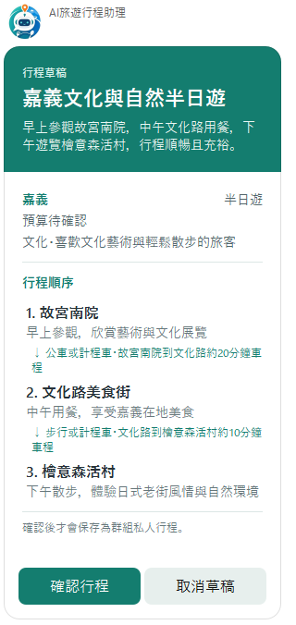
02-07 | 花蓮｜包車或機車卡住 | 01 A：花蓮要用包車還是租機車？ 02 B：我都可以。 03 C：看大家決定。 04 D：兩種我都能配合。 05 A：可是今天要先保留車輛。 06 B：那你們選就好。 07 C：我真的沒意見。 08 D：不然晚點再說？ 09 A：大家一直互相等，完全沒結論。 10 B：需要有人幫忙收斂決定。 | 是 | 2、6、10 | 2:看起來大家還沒聚焦，要不要我先幫你們整理幾個方向？例如： 1. 全程包車，方便舒適但費用較高 2. 租機車，自由度高但需考慮安全 3. 混合交通方式，部分路段包車，部分騎機車 你們覺得怎麼樣？或是想先討論預算或行程重點？ 6:看起來大家還沒聚焦，要不要我先幫你們整理幾個方向？例如： 1. 全程包車，方便舒適但費用較高 2. 租機車，自由度高但需考慮安全與天氣 3. 混合方式，部分路段包車，部分機車 大家可以先從這些方向選擇，再決定細節喔！ 10:看起來大家還沒聚焦，要不要我先幫你們整理幾個方向？例如： 1. 全程包車，方便且省力，適合多人行動。 2. 租機車，自由度高，適合喜歡靈活移動的朋友。 3. 混合方式，部分路段包車，部分路段機車。 大家覺得怎麼樣？可以先從這幾個選項中挑一個方向，再慢慢細化。 | 做完
02-08 | 台北｜動物園親子一日遊 | 01 A：週日兩大兩小要去台北。 02 B：早上九點出發，下午六點前回來。 03 C：想去動物園和貓空。 04 D：每人預算1300元。 05 A：交通用捷運和纜車。 06 B：吃飯希望避開辣食。 07 C：大家的限制都確認了。 08 D：但還沒排景點順序。 09 A：也不知道中午在哪裡吃最順。 10 B：條件夠了，需要整理成完整行程。 | 是 | 9、10 | 行程草稿 | 做完 | 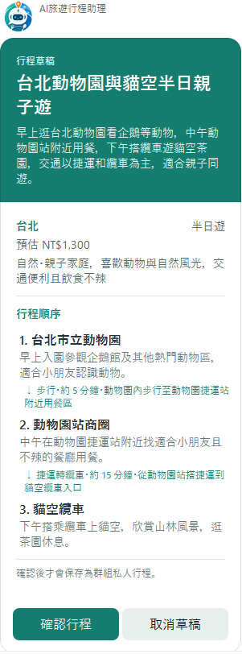 | 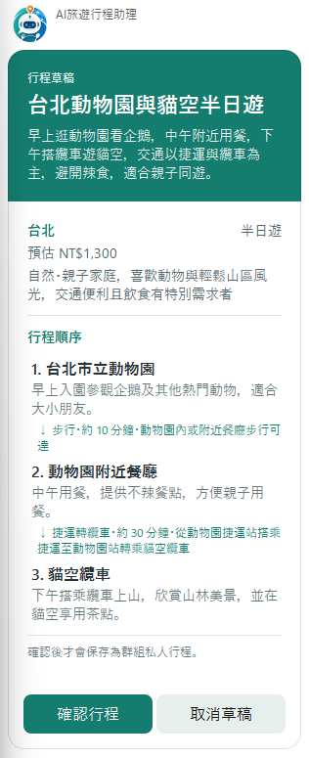
02-09 | 高雄｜駁二或旗津比較中 | 01 A：高雄要選駁二還是旗津？ 02 B：我支持駁二，因為展覽多又有冷氣。 03 C：我偏向旗津，因為可以騎車看海。 04 D：先比較交通時間好了。 05 B：駁二大約要三小時。 06 C：旗津大約要半天。 07 A：那再查兩邊的花費。 08 D：我負責查票價。 09 B：我補充駁二附近的餐廳。 10 C：資料齊了再一起選。 | 是 | 3、7 | 3:目前大家對高雄的旅遊地點有兩種不同偏好：駁二以展覽和有冷氣的室內環境為主，適合喜歡文化藝術和舒適環境的朋友；旗津則是騎車看海，適合喜歡戶外活動和海景的朋友。要不要我幫大家整理這兩個選項的優缺點，再用投票方式決定比較快？ 7:目前大家對駁二和旗津的偏好不同，駁二展覽多且有冷氣，適合喜歡文化藝術的朋友；旗津則可以騎車看海，適合喜歡戶外活動的朋友。交通時間方面，駁二約三小時，旗津約半天，花費還在比較中。要不要我幫大家整理這些重點，再用投票方式決定比較快？ | 做完
02-10 | 小巨蛋｜演唱會報到衝突 | 01 A：小巨蛋下午五點半有演唱會入場。 02 B：之前先去松山文創園區。 03 C：再到東區餐廳吃飯。 04 D：我們預計五點才離開。 05 A：從那裡到會場還要二十五分鐘。 06 B：而且要提前四十分鐘報到。 07 C：照這樣算可能會遲到。 08 D：前面的行程排太滿了。 09 A：要刪掉一站或提早離開。 10 B：需要重算最晚出發時間。 | 是 | 1、5、9 | 1:因為小巨蛋下午五點半有演唱會入場，建議大家至少提前30分鐘，也就是下午五點前到達現場集合。考慮交通和可能的排隊時間，建議最晚三點半左右從出發地出發。如果要先用餐或有其他活動，請告訴我，我可以幫忙安排合理的時間順序。 5:演唱會下午五點半入場，從東區餐廳到小巨蛋約需25分鐘，建議五點準時離開以免遲到。若要先去松山文創園區，建議安排在中午或下午早些時候，並預留足夠時間用餐和交通。大家覺得幾點開始在松山文創集合比較合適？用餐時間要安排多久？這樣我可以幫忙倒推最合理的出發時間。 9:因為演唱會下午五點半開始入場，且需要提前四十分鐘報到，也就是四點五十分必須到達小巨蛋。從東區餐廳到小巨蛋約需二十五分鐘交通時間，建議你們最晚四點二十五分離開餐廳。若要避免遲到，前面行程必須調整： 1. 可以考慮提早從松山文創園區離開，或 2. 刪掉松山文創園區或東區餐廳其中一站，直接前往用餐或前往會場。 請大家討論看看哪個方案比較可行，我可以幫忙重新安排時間順序。 | 做完

若妘
若芸的10組測試
照順序貼完10句。Bot有說話就填右邊；沒說話就選「否」。

編號 | 出遊情境 | 照順序貼這10句 | Bot有說話嗎？ | 在第幾句後？ | Bot說了什麼？ | 做完了嗎？
03-01 | 宜蘭｜農場或溫泉比較中 | 01 A：宜蘭要選清水地熱還是礁溪溫泉？ 02 B：我支持清水地熱，因為活動比較特別。 03 C：我偏向礁溪溫泉，因為下雨也能進行。 04 D：先比較交通時間好了。 05 B：清水地熱大約要來回三小時。 06 C：礁溪溫泉大約要兩小時。 07 A：那再查兩邊的花費。 08 D：我負責查票價。 09 B：我補充清水地熱附近的餐廳。 10 C：資料齊了再一起選。 | 是 | 3 | 看起來大家目前有幾個不同方向： 1. 清水地熱 2. 礁溪溫泉 需要我以「大家最後想選哪一個？」建立匿名投票嗎？ | 做完
03-02 | 高雄｜生日旅行已定案 | 01 A：高雄行程最後確認。 02 B：上午十點在左營站集合。 03 C：第一站去蓮池潭。 04 D：一點在巨蛋附近吃午餐。 05 A：下午再去衛武營。 06 B：回程是晚上八點。 07 C：票我已經買好了。 08 D：餐廳也訂位完成。 09 A：資料都放在群組記事本。 10 B：好，就照這版走。 | 是 | 7 | 先跳出兩張行程草稿(圖片在右邊)。 好，我可以接著幫你們整理交通、導航或訂位資訊。需要我幫忙查詢從左營站到蓮池潭的交通路線，或是巨蛋附近餐廳的訂位服務嗎？也可以提供衛武營的到達方式，讓大家行程更順利。 | 做完 | 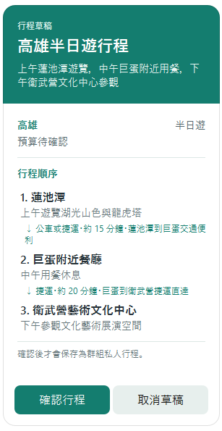 |  | 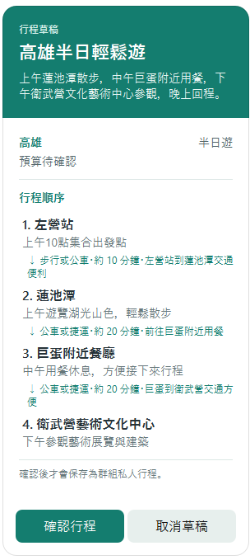
03-03 | 鶯歌｜剛提出陶藝小旅行 | 01 A：下個月有人想去鶯歌嗎？ 02 B：我有興趣，但還不確定時間。 03 C：我也先加一。 04 D：這次大概想玩多久？ 05 A：還不知道，先問大家意願。 06 B：我晚點確認行事曆。 07 C：預算和交通也都還沒談。 08 D：那先不要急著排行程。 09 A：等其他人回覆再說。 10 B：好，我確認後再回。 | 否 |  |  | 做完
03-04 | 新竹｜三種旅行風格衝突 | 01 A：新竹只能選一個活動。 02 B：我要六福村。 03 C：我選北埔老街。 04 D：我比較想去南寮漁港。 05 A：三個提案都有人堅持。 06 B：六福村比較刺激。 07 C：北埔老街適合慢慢逛。 08 D：南寮漁港能騎腳踏車。 09 A：再講偏好也沒有結果。 10 B：需要一個公平的比較方式。 | 是 | 4 | 看起來大家目前有幾個不同方向： 1. 六福村 2. 北埔老街 需要我以「這次聚餐要選哪一個？」建立匿名投票嗎？ | 做完
 |  |  |  | 7 | (跳出三次)看起來大家目前有幾個不同方向： 1. 六福村 2. 北埔老街 3. 南寮漁港 需要我以「大家最後想選哪一個？」建立匿名投票嗎？
 |  |  |  | 10 | (跳出兩次)看起來大家目前有幾個不同方向： 1. 六福村 2. 北埔老街 3. 南寮漁港 需要我以「大家最後想選哪一個？」建立匿名投票嗎？
03-05 | 鼻頭角｜強風影響步道 | 01 A：明天原本要去鼻頭角走步道。 02 B：我看到預報說有強風特報。 03 C：稜線步道風勢大可能不安全。 04 D：可是大家很期待原行程。 05 A：要照去還是改室內？ 06 B：附近有黃金博物館可以備用。 07 C：也要確認交通是否受影響。 08 D：現在需要比較風險和替代方案。 09 A：不能只看會不會下雨。 10 B：希望有人整理兩套可行行程。 | 是 | 3 | 1.(跳出兩次)目前 AI 正在找資料，這個回答可能需要一點時間，請稍等一下。 2.你們想查哪個地區的天氣呢？像是台北、宜蘭、台中都可以。 | 做完
 |  |  |  | 5 | (跳出兩次)目前 AI 正在找資料，這個回答可能需要一點時間，請稍等一下。
 |  |  |  | 7 | 1.你們想查哪個地區的天氣呢？像是台北、宜蘭、台中都可以。 2.目前 AI 正在找資料，這個回答可能需要一點時間，請稍等一下。
 |  |  |  | 10 | (跳出三次)目前 AI 正在找資料，這個回答可能需要一點時間，請稍等一下。
03-06 | 台南｜素食小旅行條件已齊 | 01 A：星期六四個人要去台南。 02 B：早上十點出發，晚上九點前回來。 03 C：想去美術館二館和神農街。 04 D：每人預算1600元。 05 A：交通用公車和步行。 06 B：吃飯希望全程找素食。 07 C：大家的限制都確認了。 08 D：但還沒排景點順序。 09 A：也不知道中午在哪裡吃最順。 10 B：條件夠了，需要整理成完整行程。 | 是 | 10 | 1.目前 AI 正在找資料，這個回答可能需要一點時間，請稍等一下。 2.跳出行程草稿(圖片在右邊) | 做完 |  | 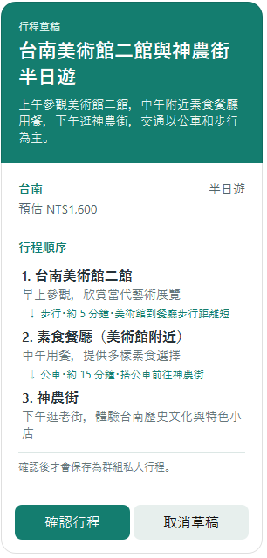
03-07 | 台中｜早鳥票要不要買 | 01 A：台中要用高鐵早鳥票還是客運？ 02 B：我都可以。 03 C：看大家決定。 04 D：兩種我都能配合。 05 A：可是今天要先決定是否搶早鳥票。 06 B：那你們選就好。 07 C：我真的沒意見。 08 D：不然晚點再說？ 09 A：大家一直互相等，完全沒結論。 10 B：需要有人幫忙收斂決定。 | 是 | 8 | 看起來大家還沒聚焦，要不要我先幫你們整理幾個方向？例如：1. 優先搶早鳥票，確保高鐵座位；2. 選擇客運，彈性較大但時間較長；3. 根據大家方便的出發時間再決定交通工具。你們覺得怎麼樣？ | 做完
03-08 | 桃園｜水族館行程缺回程時間 | 01 A：先整理桃園這趟的條件。 02 B：我週五可以，尚未確定前要回家。 03 C：我想去Xpark。 04 D：我會帶一位不耐久走的朋友一起。 05 A：大家預算大約多少？ 06 B：我抓2000元。 07 C：我希望搭高鐵。 08 D：吃飯我希望附近有咖啡廳。 09 A：還有一個人沒回時間。 10 C：等資料收齊再決定路線。 | 否 |  |  | 做完
03-09 | 西門町｜電影開演前塞行程 | 01 A：西門町下午三點有電影。 02 B：之前先去龍山寺。 03 C：再到萬華午餐吃飯。 04 D：我們預計兩點四十分才離開。 05 A：從那裡到會場還要二十分鐘。 06 B：而且要提前十五分鐘報到。 07 C：照這樣算可能會遲到。 08 D：前面的行程排太滿了。 09 A：要刪掉一站或提早離開。 10 B：需要重算最晚出發時間。 | 是 | 3 | 一、目前 AI 正在找資料，這個回答可能需要一點時間，請稍等一下。 二、我幫你看了一下，這幾個文字地點查詢附近的選項可以先參考： 1. 艋舺龍山寺 地址：10853臺北市萬華區廣州街211號 評分： 4.5｜類型：禮拜場所 2. 樂聲影城 LUX CINEMA 地址：108臺北市萬華區萬壽里武昌街二段85號 評分： 3.9｜類型：電影院 3. 龍山寺(西園) 地址：108台灣臺北市萬華區 評分： 4.5｜類型：公車站 三、我幫你們把景點排成較順的順序： 1. 萬華區 2. 艋舺龍山寺 3. 西門町 Google 地圖路線：https://www.google.com/maps/dir/%E8%90%AC%E8%8F%AF%E5%8D%80/%E8%89%8B%E8%88%BA%E9%BE%8D%E5%B1%B1%E5%AF%BA/%E8%A5%BF%E9%96%80%E7%94%BA 提醒：目前是基礎路線最佳化，實際時間仍會受交通方式、路況與營業時間影響。 | 做完
 |  |  | 是 | 7 | 1.你們預計兩點四十分離開龍山寺，搭車約二十分鐘到西門町看三點的電影，時間上剛好。萬華午餐可以安排在龍山寺附近，這樣先吃飯再去看電影會比較輕鬆。或者也可以先去龍山寺，然後直接去看電影，電影結束後再去萬華吃晚餐。你們覺得哪個順序比較好？我可以幫忙再細化時間安排。 2.跳出行程草稿(圖片在右邊) 3.你們預計兩點四十分離開，從萬華到西門町電影場地約需二十分鐘，且要提前十五分鐘報到，這樣看來先在萬華用餐會比較緊湊。建議先安排龍山寺參觀，接著到萬華用餐，最後再前往西門町看三點的電影。需要我幫忙整理更詳細的時間表或其他場次選擇嗎？ 4.目前這樣排可能有點趕，從萬華吃完午餐兩點四十分才出發，還要花20分鐘交通時間，再加上提前15分鐘報到，可能會遲到電影開場。建議可以考慮提前離開萬華，或是調整午餐時間，甚至改看晚一點的電影場次，大家覺得怎麼調整比較好？我可以幫忙協助重新安排時間。 | 做完 | 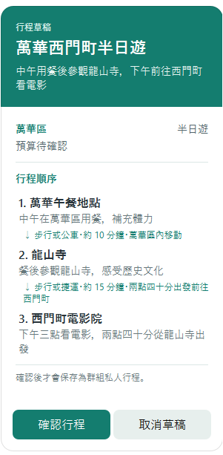
03-10 | 台北｜展館跨區順序混亂 | 01 A：台北想去華山、松菸和北美館。 02 B：我想先去華山。 03 C：先去松菸不是比較近嗎？ 04 D：我原本排北美館第一站。 05 A：我們只有七小時。 06 B：這三個順序差很多。 07 C：中間還要安排喝下午茶。 08 D：一直折返會浪費時間。 09 A：現在每個人排的路線都不同。 10 B：需要算出最順的走法。 | 是 | 8、10 | (跳出兩次) 我幫你們把景點排成較順的順序： 1. 臺北市立美術館 2. 華山1914文化創意產業園區 3. 松山文創園區 Google 地圖路線：https://www.google.com/maps/dir/%E8%87%BA%E5%8C%97%E5%B8%82%E7%AB%8B%E7%BE%8E%E8%A1%93%E9%A4%A8/%E8%8F%AF%E5%B1%B11914%E6%96%87%E5%8C%96%E5%89%B5%E6%84%8F%E7%94%A2%E6%A5%AD%E5%9C%92%E5%8D%80/%E6%9D%BE%E5%B1%B1%E6%96%87%E5%89%B5%E5%9C%92%E5%8D%80 提醒：目前是基礎路線最佳化，實際時間仍會受交通方式、路況與營業時間影響。 | 做完

